(양식3) 실습장비 활용계획서
‣ 별첨2 |  |  |  | 한이음 ICT멘토링 프로젝트 |  |  | 접수번호
실습장비 활용 계획서

※ 한이음 사이트와 동일하게 기재
프로젝트명 |  | 아이트래커를 이용한 노인 부분 돋보기 프로그램
수행기간 |  | 2019. 4. 30. ~ 2019. 11. 30. ( 7개월) |  |  |  | 총 참여인원 (멘토, 교수, 멘티) | 5명

NO | 장비명 |  | 장비사진 |  | 신청장비 필요성 및 활용계획
1 | 라떼판다 베스트 키트 (2G/32/G 라이센스 포함) |  | 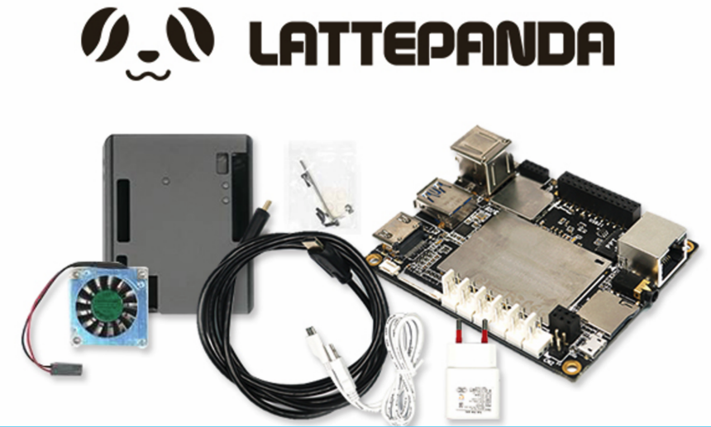 |  | 시선추적 센서는 윈도우를 기반으로 되어 있는 센서이지만 리눅스환경에서 센서를 사용해보고자 하기 때문에 윈도우와 리눅스 모두 지원을 하는 H/W를 필요로 함, 수량이 2개인 이유는 케이스를 아무리 사용하더라도 회로가 오픈되어 있기 때문에 상대적으로 충격과, 정전기에 매우 취약하기 때문에 쉽게 망가질 가능성이 있기 때문

2 | 시선 추적 센서 (Tobii eye tracker 4C) |  | 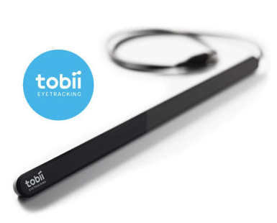 |  | 시선 추적 센서를 활용하여 돋보기를 만드는데 어떻게 보면 가장 중요한 센서 장치이다. 이 시선 추적 센서를 이용하여 TobiiCoreSDK를 통해 눈동자의 위치, 눈동자의 초점의 위치, 머리의 위치의 값을 받아와 마우스의 현재의 위치와 현재시선의 위치를 서로 동일하게 만들계획이다. 이 장비는 케이블로 컴퓨터와 연결을 해서 모니터에 자석을 이용해 부착을 하기 때문에 생각보다 작은 충격에도 쉽게 떨어진다. 때문에 케이스로 덮혀있다고 하더라도 내부에 근적외선 센서와 카메라 센서가 들어있어서 높이가 조금 있는 모니터에서 떨어지기 때문에 쉽게 망가질 수 있다.

3

4

5

6

7

8

9

10

